입찰진행 (개찰대상을 유찰)
[계열사] 입찰진행 (개찰대상을 유찰) (IT_BID_04_02)

작성자 | 작성일 | 수행자 | 수행일
서동욱 | 2025.05.07 | 송주은 | 2025.05.13

테스트 대상 상세 (시나리오별 세부단계)
(입찰담당자, 개찰자, 낙찰자 권한 사용) 전자입찰 > 입찰진행 > 입찰진행(개찰대상) 상세 page 에서 "유찰" button 클릭 --> 전자입찰 > 입찰계획 등록 page에서 "과거입찰 가져오기" popup 목록에 해당 입찰 계획 확인 --> 업체관리자(투찰 협력사) 카카오톡 알림 수신 확인
테스트 시나리오 목적 :
개찰대상이 된 유찰의 입찰 유찰 처리
가정 및 필요사항 :

시나리오 항목 CODE | 시나리오 화면경로 및 페이지 | 테스트 항목 | 테스트 사전 정보 및 입력 | 테스트 케이스 기대결과 | 실제결과 | 구분 또는 실패 여부 | 처리자 | 처리내용
IT_BID_04_02_01 | 전자입찰(계열사) : 입찰 진행 > 입찰 진행 상세 | 개찰 대상이 된 입찰의 유찰 처리 |  | • 입찰진행 상세 > 개찰 대상이 된 입찰의 유찰 > 카카오톡/메일 발송 > 입찰진행 목록 확인 - 카카오톡/메일 발송 수신자 : 투찰을 완료한 협력사의 사용자에게 내용 발송 - 유찰 처리 후 해당 입찰은 입찰완료에서 확인 가능 (계열사) - 유찰 처리 후 해당 입찰은 입찰완료에서 확인 가능 (협력사) |  |  | 서동욱 | 확인완료
IT_BID_04_02_02 | 전자입찰(계열사) : 입찰 계획 > 입찰 계획 등록 | 유찰된 입찰목록이 과거 입찰 내역 불러오기에서 정상적으로 불러오기가 처리되는지 확인 |  | • 입찰계획 > 입찰계획 등록 > 과거입찰 가져오기 > 목록 확인 및 선택 처리 테스트 - 유찰된 입찰 내역도 과거 입찰 가져오기가 정상적으로 처리되는지 확인 | 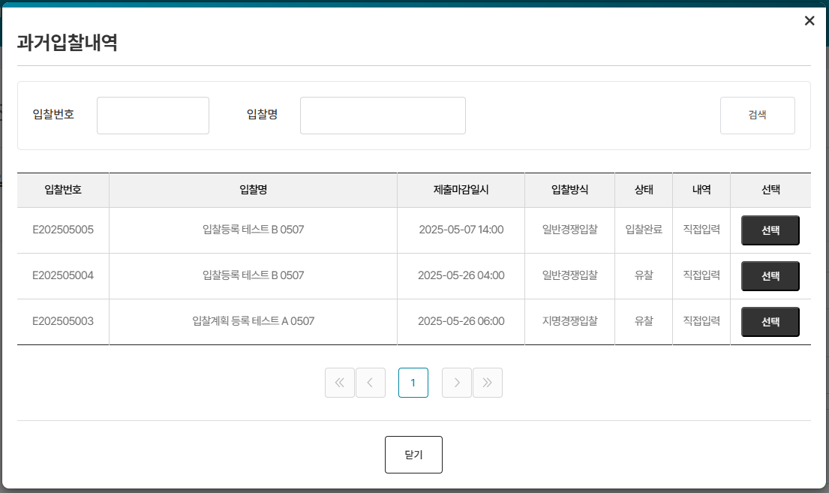 • OK |  | 서동욱 | 확인완료

입찰진행 (개찰 후 유찰)
[계열사] 입찰진행 (개찰 후 유찰) (IT_BID_04_04)

작성자 | 작성일 | 수행자 | 수행일
서동욱 | 2025.05.07 | 송주은 | 2025.05.15

테스트 대상 상세 (시나리오별 세부단계)
(입찰담당자, 개찰자, 낙찰자 권한 사용) 전자입찰 > 입찰진행 > 입찰진행(개찰) 상세 page 에서 "유찰" button 클릭 --> 유찰 사유 팝업 확인 --> 전자입찰 > 입찰계획 등록 page에서 "과거입찰 가져오기" popup 목록에 해당 입찰 계획 확인 --> 입찰참가자(투찰 협력사) 카카오톡 알림 수신 확인
테스트 시나리오 목적 :
개찰이 완료된 입찰의 유찰 처리
가정 및 필요사항 :

시나리오 항목 CODE | 시나리오 화면경로 및 페이지 | 테스트 항목 | 테스트 사전 정보 및 입력 | 테스트 케이스 기대결과 | 실제결과 | 구분 또는 실패 여부 | 처리자 | 처리내용
IT_BID_04_04_01 | 전자입찰(계열사) : 입찰 진행 > 입찰 진행 상세 | 개찰 대상이 된 입찰의 유찰 처리 |  | • 입찰진행 상세 > 개찰된 입찰의 유찰 > 카카오톡/메일 발송 > 입찰진행 목록 확인 - 카카오톡/메일 발송 수신자 : 투찰을 완료한 협력사의 사용자에게 내용 발송 - 유찰 처리 후 해당 입찰은 입찰완료에서 확인 가능 (계열사) - 유찰 처리 후 해당 입찰은 입찰완료에서 확인 가능 (협력사) | 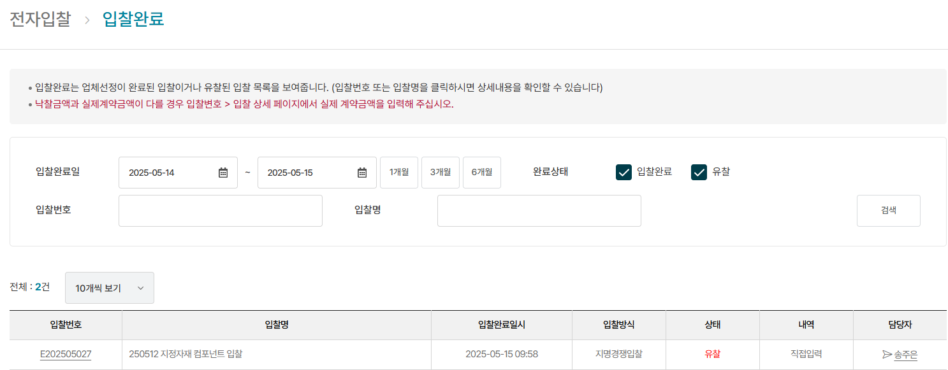 • OK |  | 서동욱 | 확인완료
IT_BID_04_04_02 | 전자입찰(계열사) : 입찰 계획 > 입찰 계획 등록 | 유찰된 입찰목록이 과거 입찰 내역 불러오기에서 정상적으로 불러오기가 처리되는지 확인 |  | • 입찰계획 > 입찰계획 등록 > 과거입찰 가져오기 > 목록 확인 및 선택 처리 테스트 - 유찰된 입찰 내역도 과거 입찰 가져오기가 정상적으로 처리되는지 확인 | • OK |  | 서동욱 | 확인완료

